Introduc
INTRODUCCIÓN
Lanaro, V., De León, T.
El objetivo de este informe es brindar los resultados de los micromalteos (MM) y Análisis de Calidad Industrial realizados en el LATU, de los cultivares sembrados en los ensayos de la evaluación de cebada. Posteriormente a la cosecha, entre los representantes de los cultivares y los técnicos que participan en la evaluación [representantes de Facultad de Agronomía (UDELAR), INASE, INIA, LATU, LATITUD, Maltería Oriental y AmBev] se organiza y planifica cada uno de los micromalteos para poder contar con la información previo al nuevo año de siembra de ensayos.
Todos los datos de calidad de cebada fueron realizados por el laboratorio de calidad de granos de INIA La Estanzuela.
Los datos de Beta-Glucanos y FAN proporcionados en este informe fueron realizados por AmBev, en el Laboratorio Central de la Filial CYMPAY en Paysandú.
En la zafra 2024 del cultivo de cebada cervecera, se seleccionaron para micromaltear los ensayos con y sin fungicida de Young, La Estanzuela y Paysandú.
En esta zafra se realizaron cinco micromalteos con 115 materiales.
A medida que los datos de calidad fueron generados estos se enviaron electrónicamente a todos los interesados.
Como testigo analítico de micromalteo se utilizó la variedad CLE 233 (INIA Arrayán).
Los datos de calidad de malta para la zafra 2024 presentaron, en algunos casos, valores de extracto de malta más bajos para valores de proteína similares a los de la zafra pasada, así como también valores más bajos de nitrógeno soluble. Dado que estos parámetros afectan directamente al ICM, los perfiles de calidad de malta logrados en la presente zafra han disminuido comparado con la zafra anterior. Los perfiles de calidad de malta logrados en la presente zafra disminuyeron en cuanto a la proporción de variedades de mejor calidad maltera, se observa un descenso de un 18 % en las variedades con ICM ≥ 7,0. Con respecto a la zafra 2024, hay un aumento del 23% para las variedades con ICM entre 5,0 y 7,0 y una disminución del 5% en las variedades con ICM < 5,0.
En los siguientes gráficos se representan dichas variaciones del ICM para las zafras 2024, 2023 y 2022:
En la zafra 2024 la introducción de materiales de primer año correspondió a un 27%, de los cuales un 16% tuvo un ICM ≥ 7,0, el 58% con ICM entre 5,0 y 7,0 y el 3% ICM < 5,0.

ICM Zafra 2024
≥ 7,0 | 19
7,0 > x ≥ 5,0 | 78
< 5,0 | 18
ICM Zafra 2023
≥ 7,0 | 39
7,0 > x ≥ 5,0 | 52
< 5,0 | 24
ICM Zafra 2022
 | Zafra 2022
≥ 7,0 | 14
7,0 > x ≥ 5,0 | 75
< 5,0 | 48

Materiales y Métodos
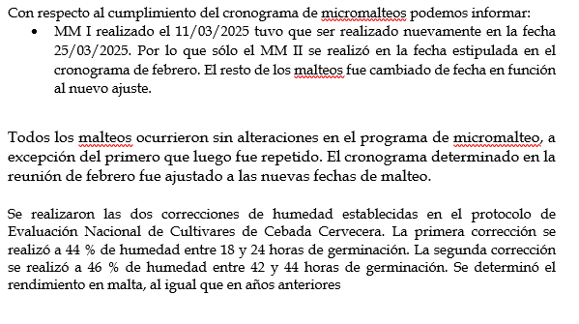
 |  | MATERIALES Y MÉTODOS

Se micromaltearon los materiales procedentes de cuatro campos experimentales:

Nº Micromalteo (MM) | Fecha MM | Ensayo | Fecha Siembra | Fecha Cosecha
I | 2025-03-25 | Young 1 C/F y S/F | 2024-05-21 | 2024-10-13
II | 2025-03-18 | La Estanzuela 1 C/F y S/F | 2024-06-04 | 31/10-13/11/2024
III | 2025-04-01 | Young 2 C/F | 2024-05-21 | 2024-10-13
IV | 2025-04-08 | La Estanzuela 2 C/F | 2024-06-04 | 31/10-13/11/2024
V | 2025-04-22 | Paysandú C/F y S/F | 2024-06-20 | 2024-11-21

El programa de micromalteo que se utilizó para evaluación este año es el mismo que se viene utilizando desde la evaluación del año 2007 en la micromaltería Phoenix:

Con respecto al cumplimiento del cronograma de micromalteos podemos informar:

Análisis calidad e ICM
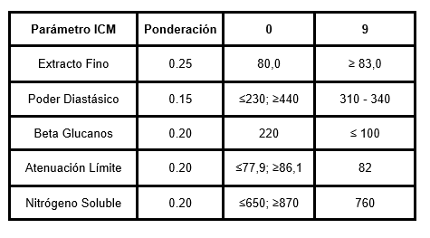
ANÁLISIS DE CALIDAD e ICM
Los análisis de calidad industrial se realizaron de acuerdo con lo establecido en el Protocolo de Evaluación Nacional de Cultivares de Cebada Cervecera.
Los ensayos se realizaron siguiendo las técnicas analíticas descritas en los protocolos de ensayo del Laboratorio de Calidad de Cebada y Malta del Departamento de Cereales, Oleaginosos y productos derivados basados en la Norma Analítica E.B.C. ed. 1997. Los ensayos de Humedad de malta y Proteína Total por Dumas se encuentran acreditados por el organismo acreditador UKAS bajo la norma ISO 17025.
Los análisis de calidad realizados fueron:
Humedad de malta PEC.CEMIC.001 basado en Norma EBC 4.2
Extracto de malta PEC.CEMIC.MIM.010 basado en Norma EBC 4.5.1
Atenuación Límite PEC.CEMIC.MIM.016 basado en Norma EBC 4.11.1
Proteína Total por Dumas PEC.CEMIC.CER.210 basado en Norma AOAC Official method 992.23 y EBC 4.3.2
Nitrógeno Soluble PEC.CEMIC.MIM.014 basado en Norma EBC 4.9.1
Viscosidad PEC.CEMIC.MIM.030 basado en Norma EBC 4.8
Poder Diastásico PEC.CEMIC.MIM.017 basado en Norma EBC 4.12
Color PEC.CEMIC.MIM.012 basado en Norma EBC 4.7.2
pH PEC.CEMIC.CER.505 basado en Norma EBC 8.17
Color de Cocción espectrofotométrico PEC.CEMIC.MIM.024 basado en Norma EBC 4.19
El índice de calidad de micromalteo permite clasificar las variedades según el perfil de calidad de malta obtenido.
Los parámetros y ponderaciones utilizados para determinar el ICM se muestran en la siguiente tabla:

